Portada
23ª COPA DEL MUNDO FIFA
11 de Junio - 19 de Julio de 2026
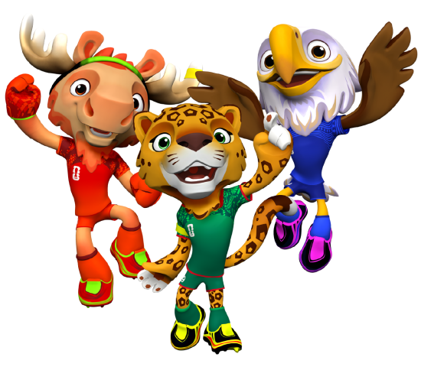
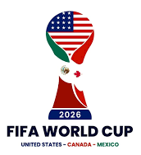
 |  | Grupo A |  | Grupo B | Grupo C

 |  | Grupo D |  | Grupo E | Grupo F

 |  | Grupo G |  | Grupo H | Grupo I

 |  | Grupo J |  | Grupo K | Grupo L

 |  | Terceros |  | Dieciseisavos de Final | Octavos de Final

 |  | Cuartos de Final |  | SemiFinal | FINAL

 |  | Responsable Carlos Enrique Vesga R.

Formuario Concurso ( Click aquí para imprimir )

Escriba sus datos, llene cada partido con el marcador que va a terminar, imprima el formulario y/o envie por mail este archivo a
carlos.vesga@me.com

Nombre

Dirección |  |  | Ciudad

Telefono | Celular |  | País

E-mail

